关系图
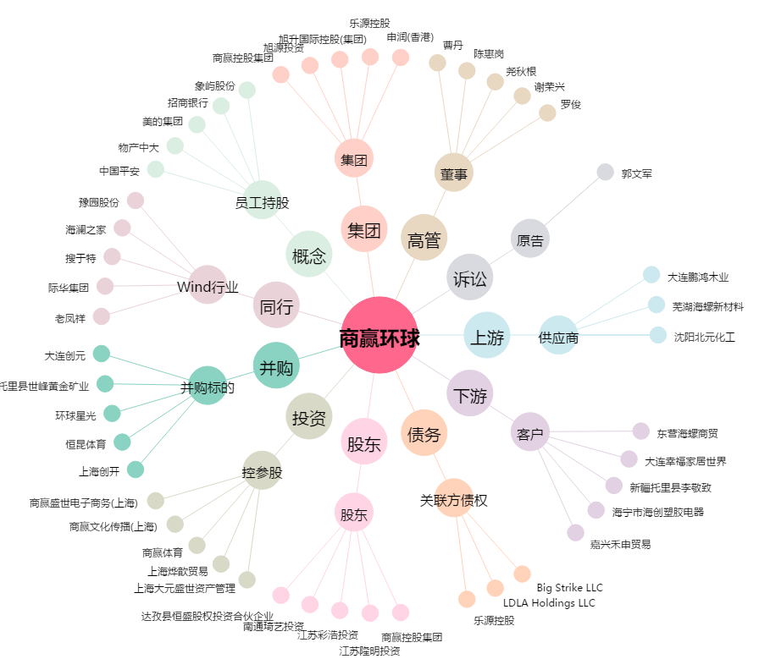
商赢环球[600146.SH] - 关系概览图

